준걸진행 (2)
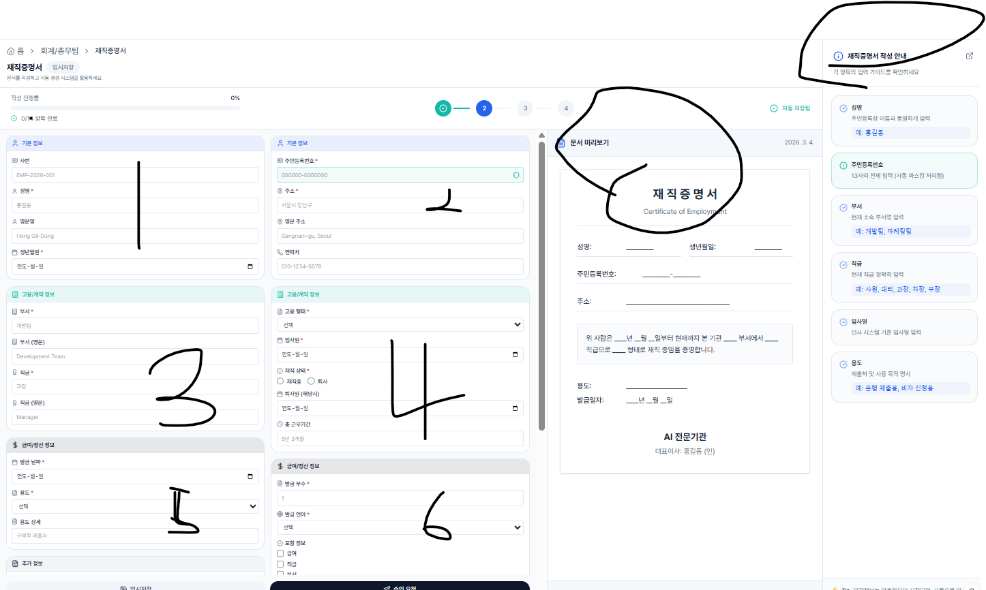
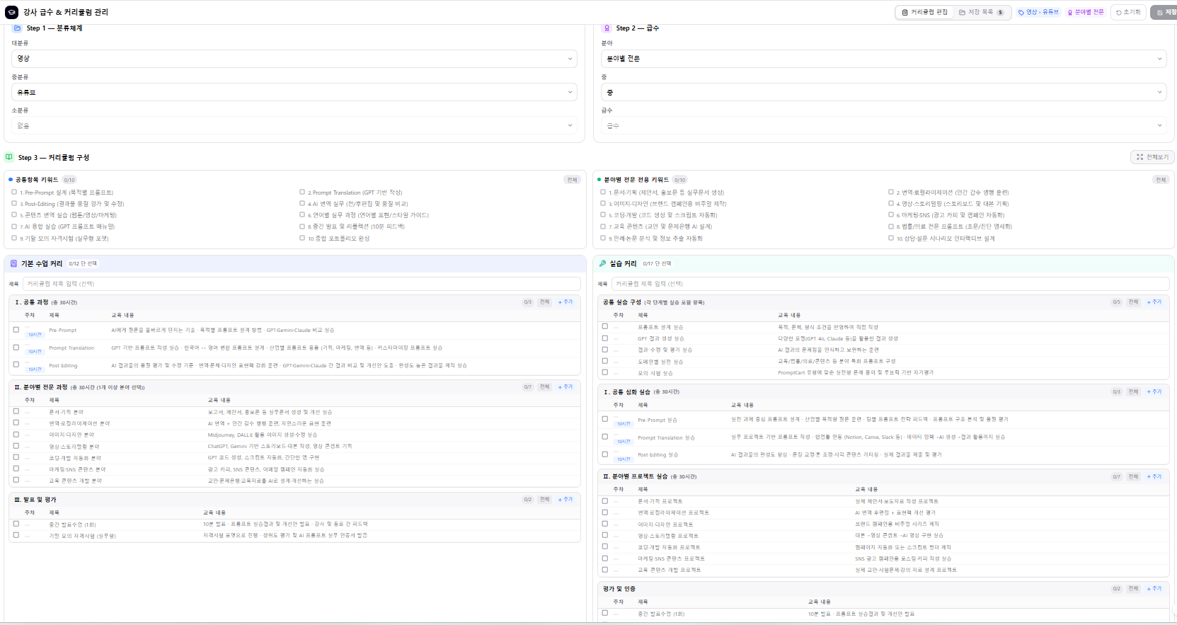
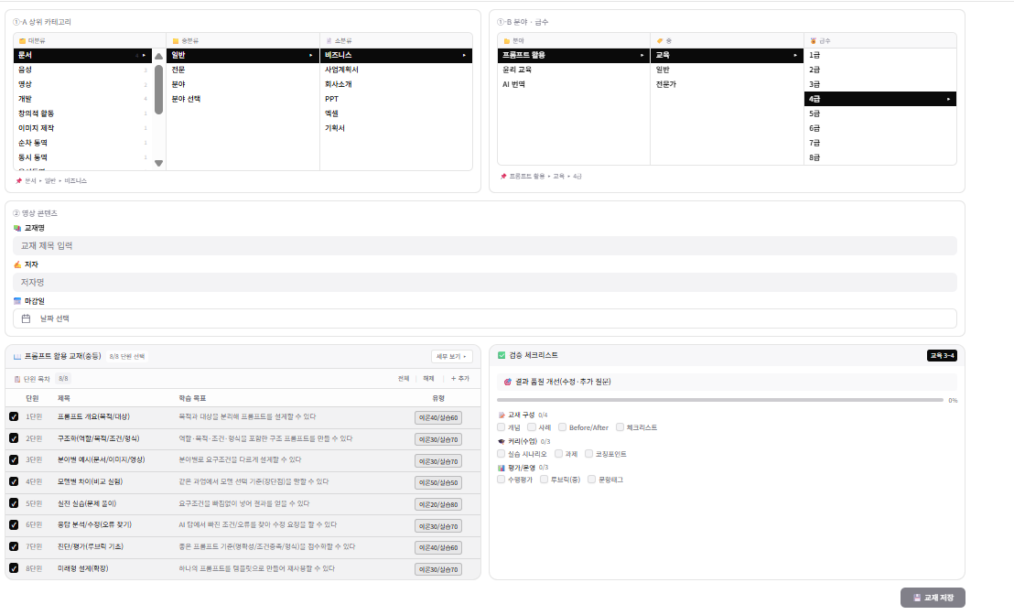

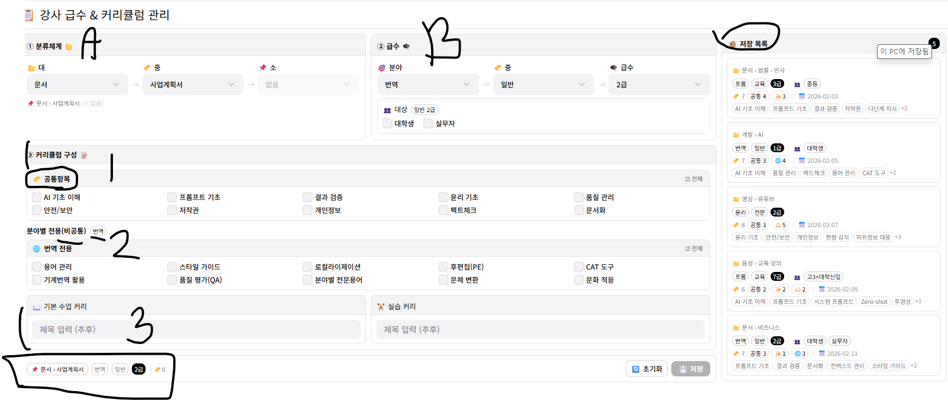
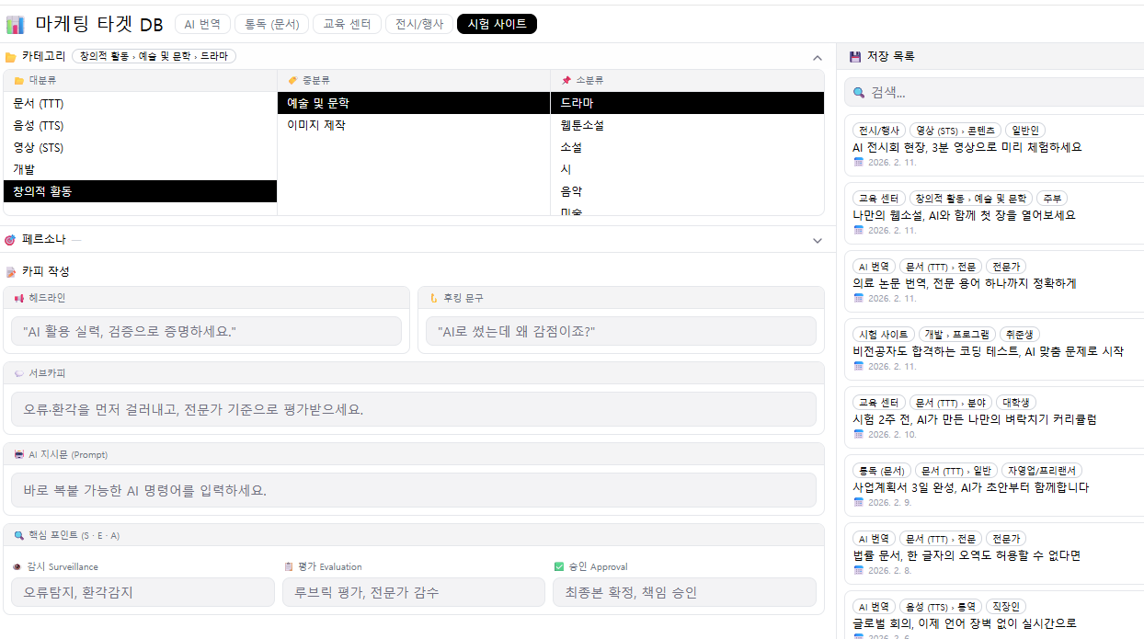

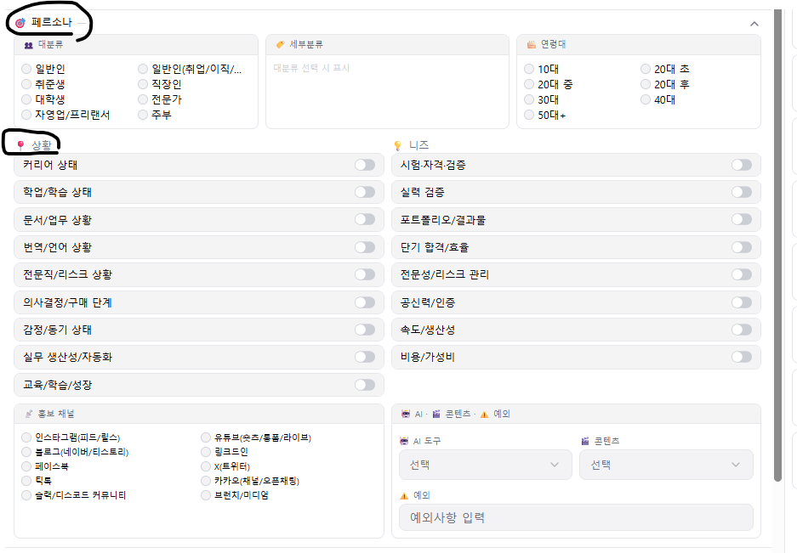
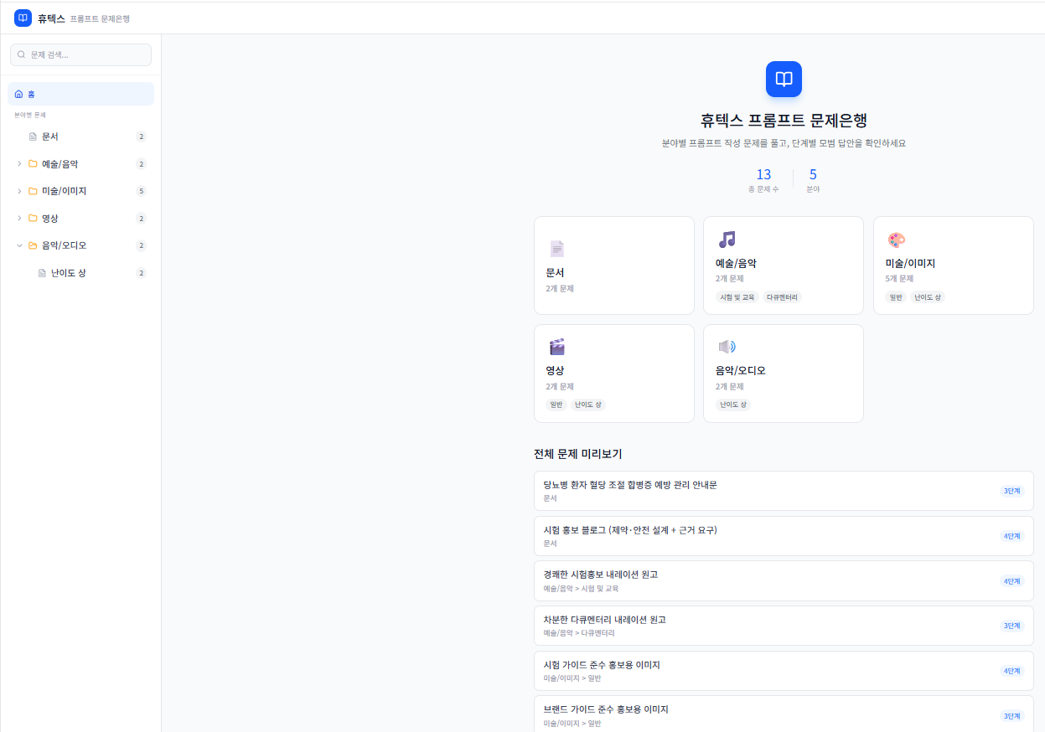

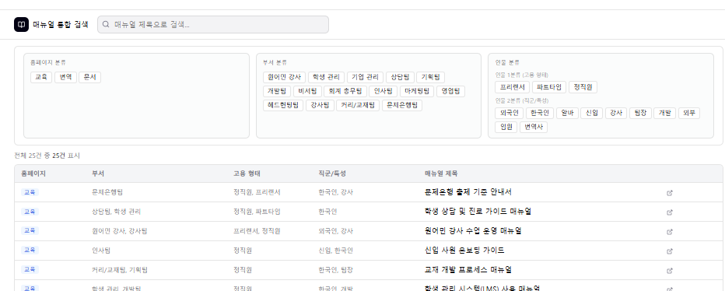

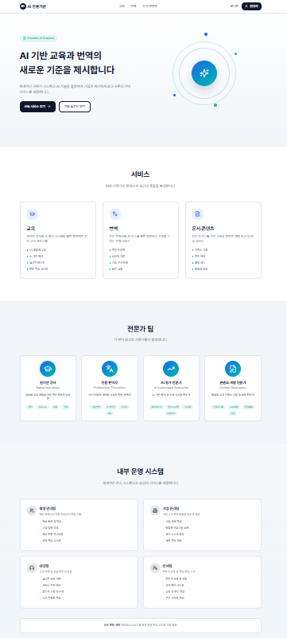
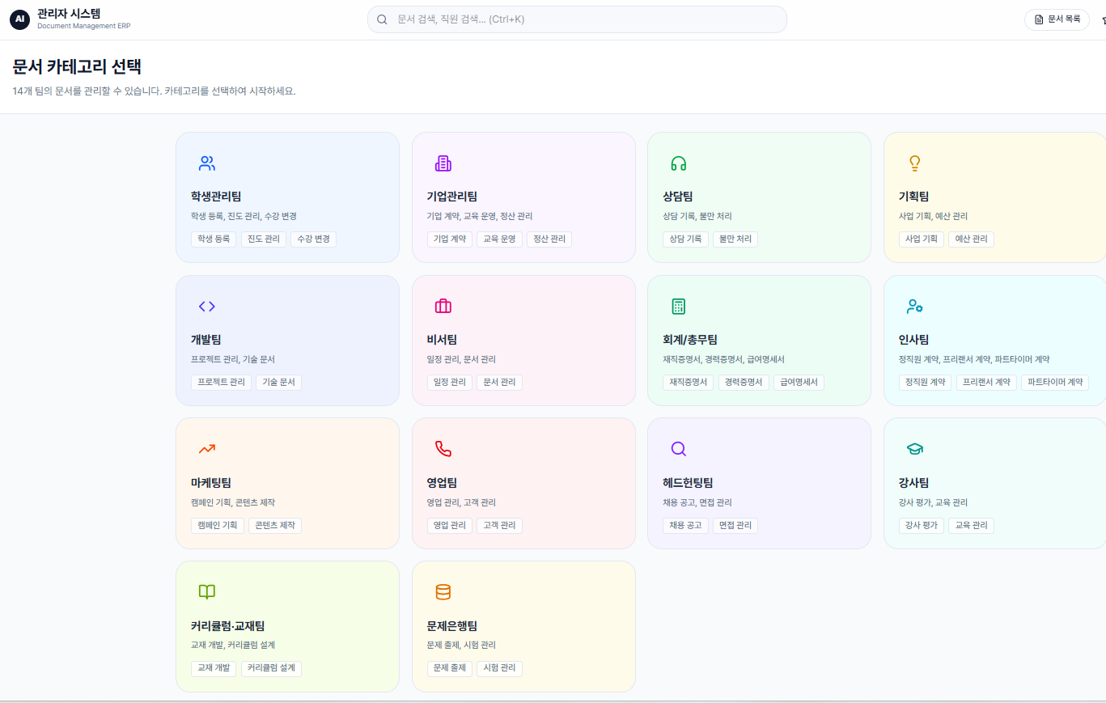

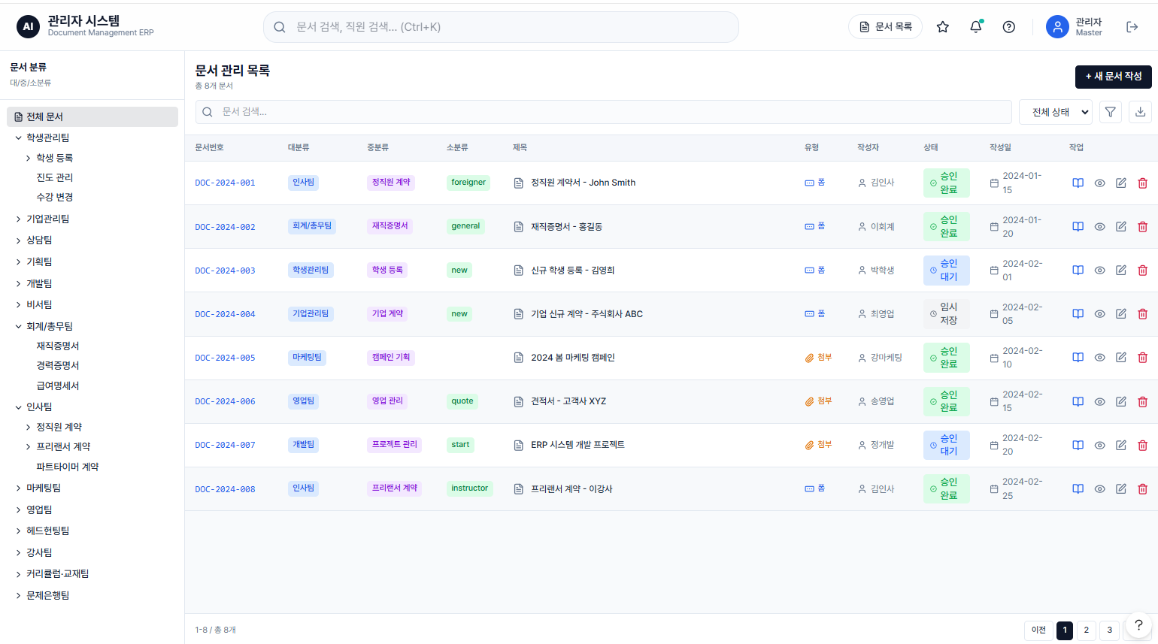

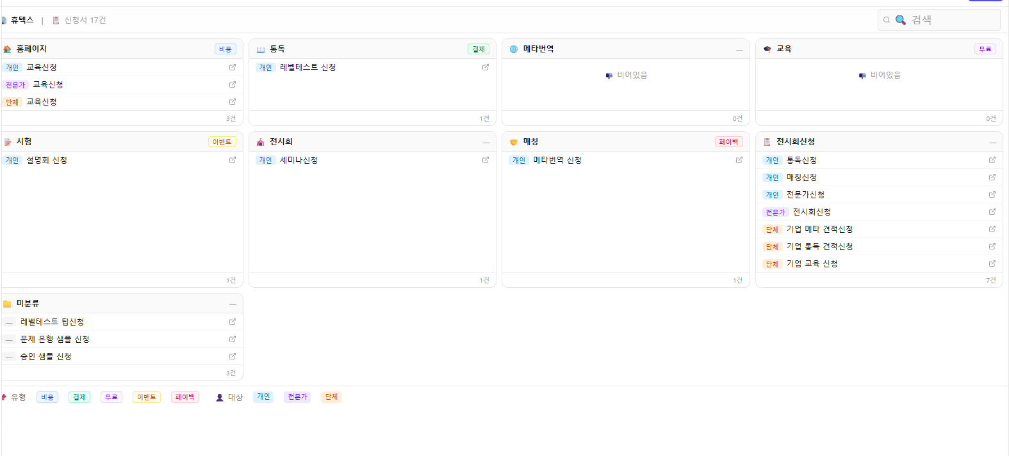

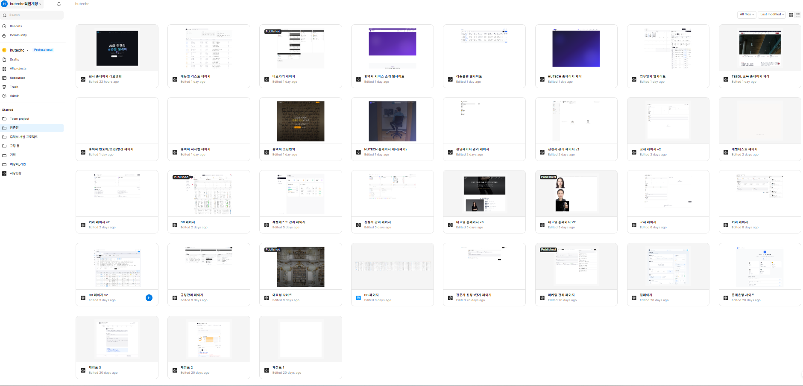
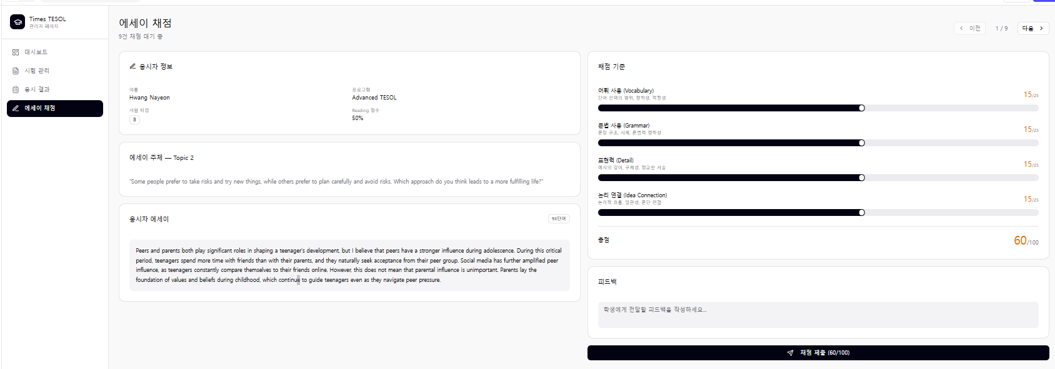

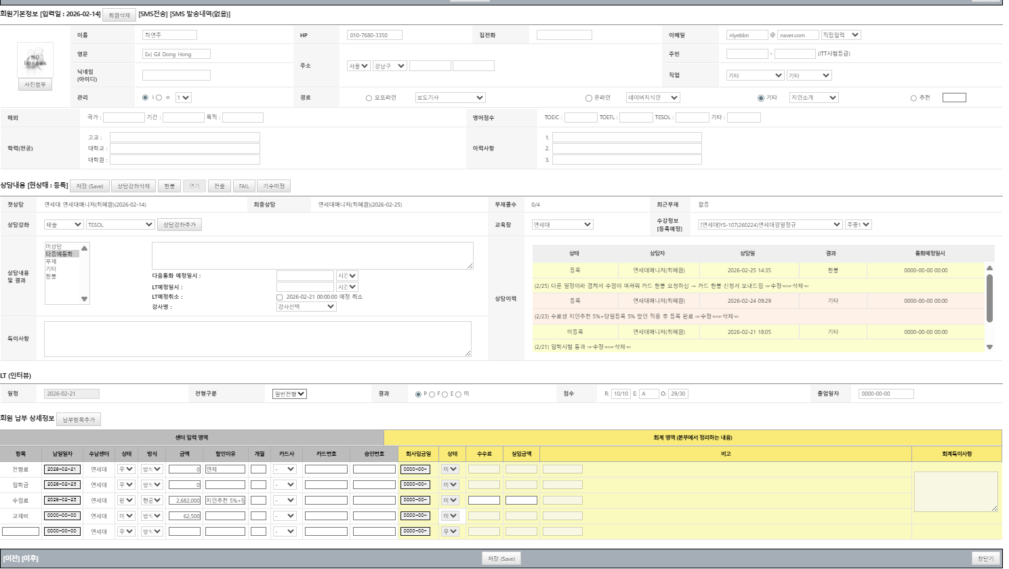
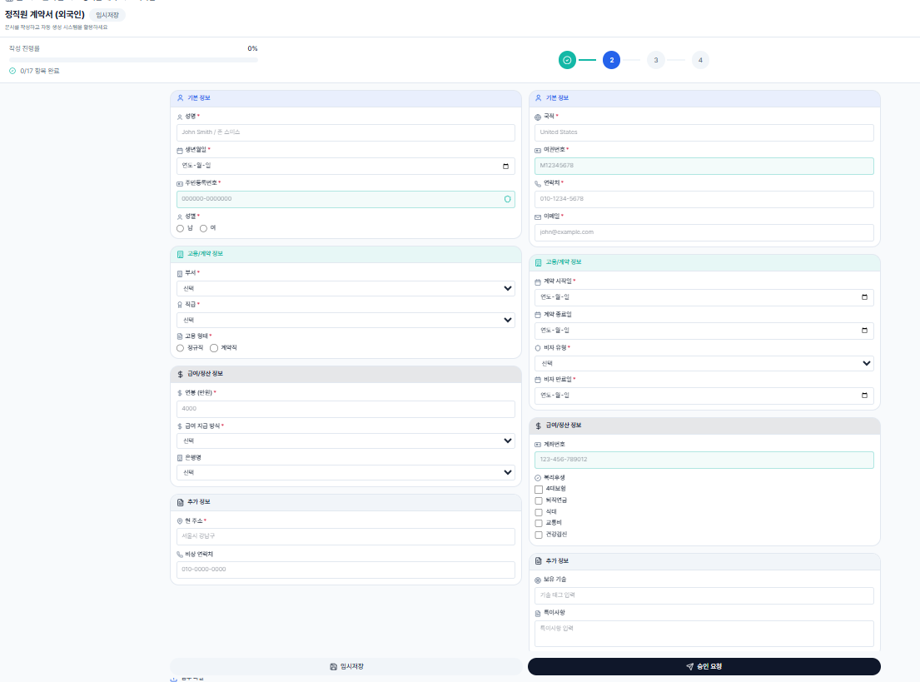
 | 채점의 다양하게 Ai가 분석하고 내용을 더 디테일하게
 | 객관식 | 단답형 | 서술형 | 스피킹

ox/

1. 개발규정
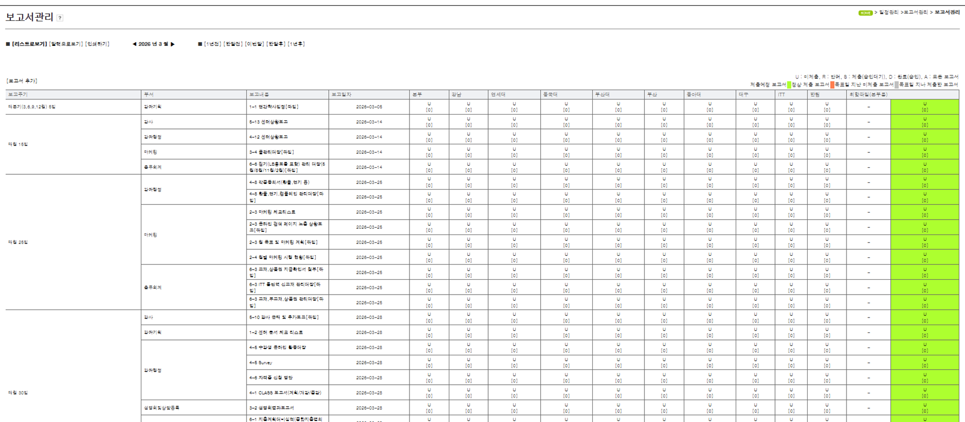
가
개별로 말고 하나로 줘야한다 |  |  | 폴더를 만들어야한다.
 |  |  |  |  | 분류 대중소 |  | 급수 대중소
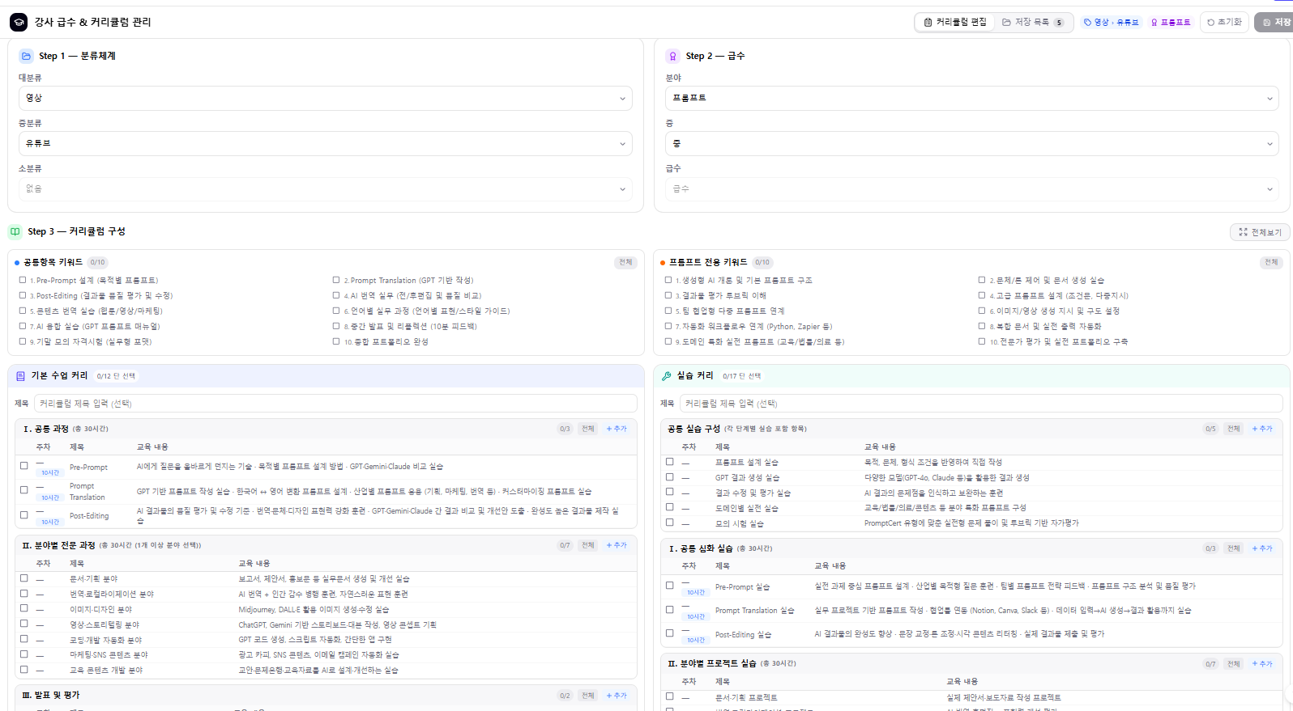
 |  |  |  |  |  |  |  |  | 홈페이지별
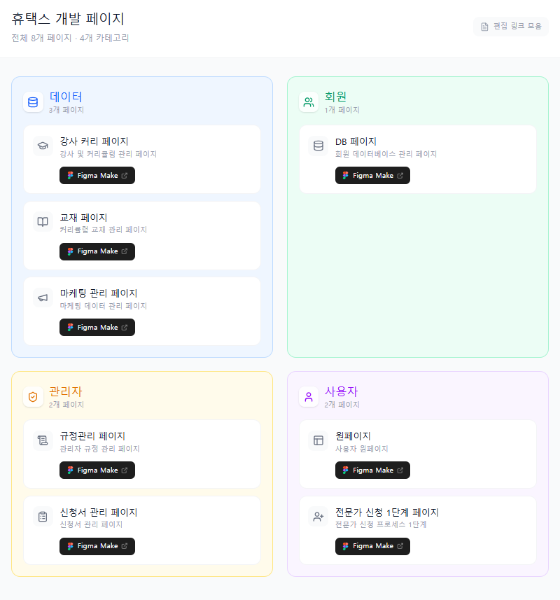
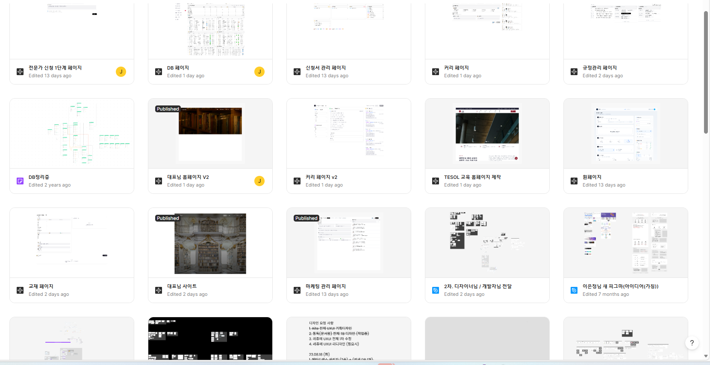
 |  |  |  |  |  |  |  |  | 1 회원 결제, 2활동 분류
 |  |  |  |  |  |  |  |  | 3검색기능 위와 아래 |  | A. 대시보드로 통계보이도록
 |  |  |  |  |  |  |  |  | 4: 많은 정도 하나에 넣기 |  | 분류표
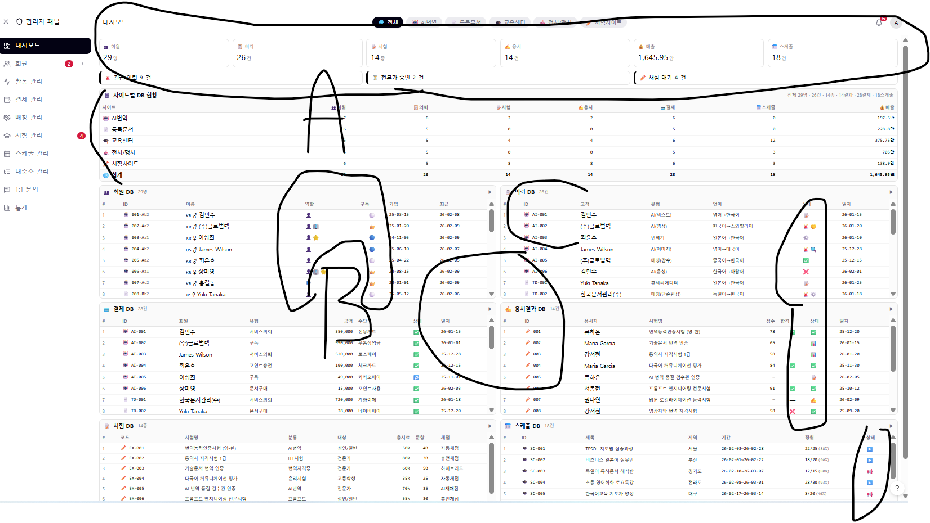
 |  |  |  |  |  |  |  |  | 5 엑셀올리고 다운하기 |  | 이모지많이 쓰기
 |  |  |  |  |  |  |  |  | 6. 이모지나 색깔 혹은 글자크기로 가독성

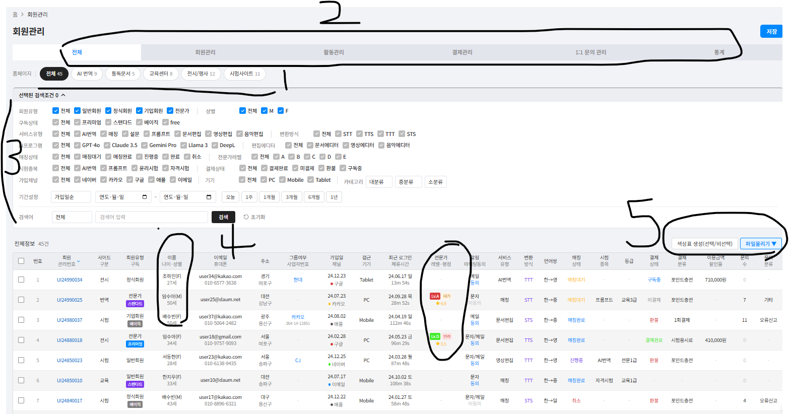

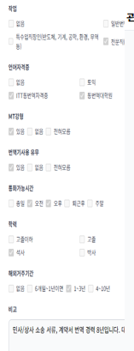

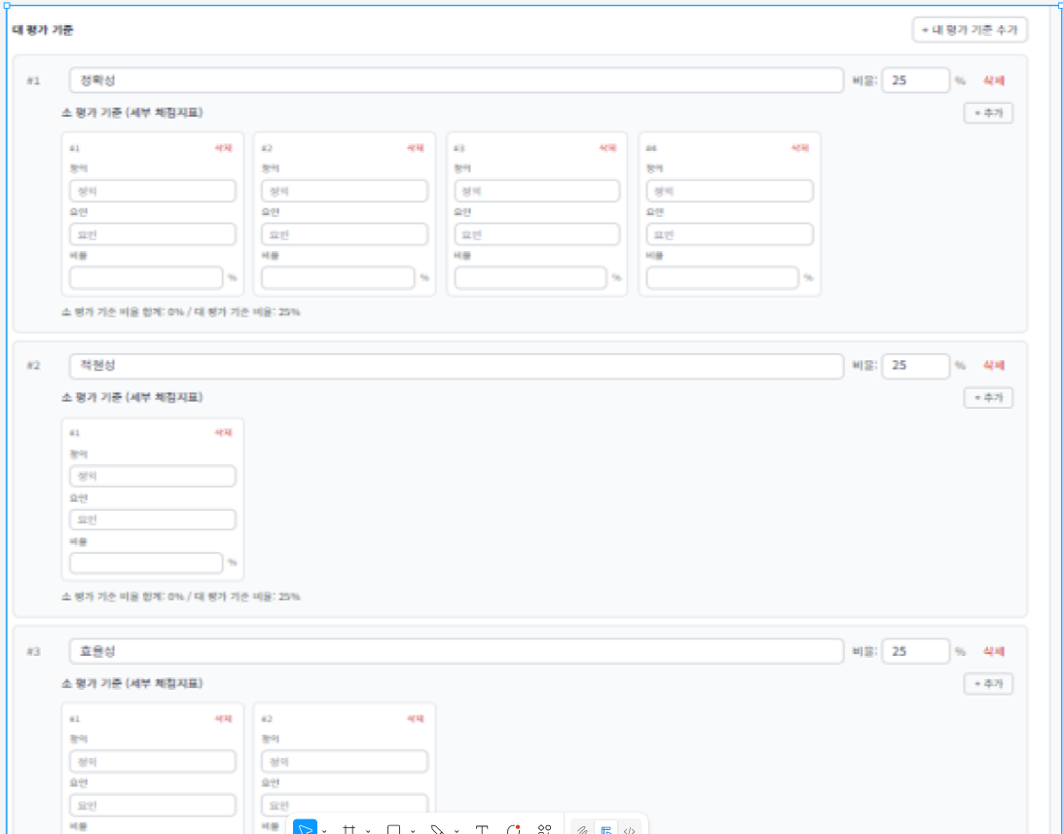
대중소 확장 성과 내용넣기
 |  | 티어로 복잡한것 표현 - 아주 중요

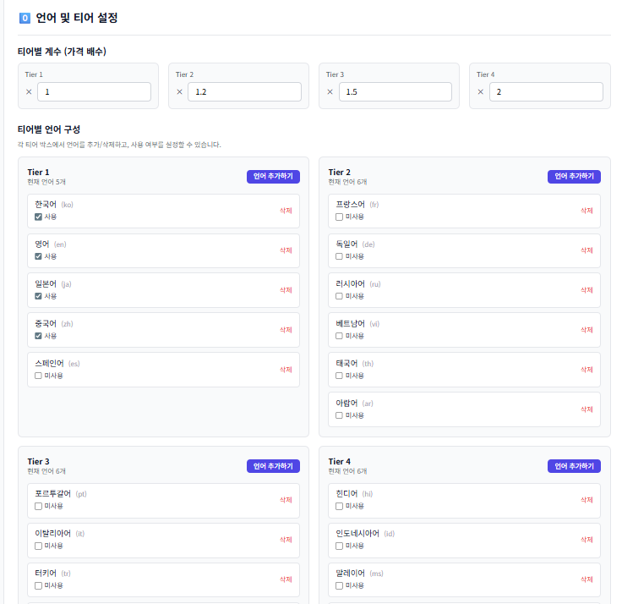

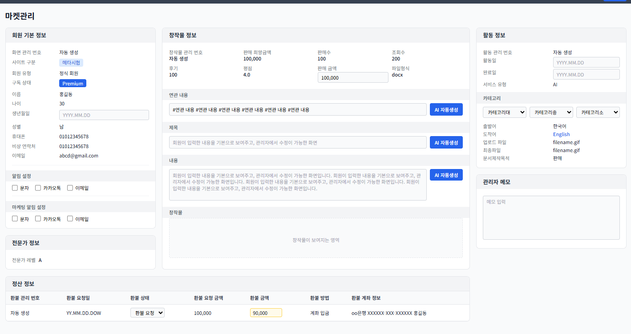
 |  |  |  |  | 구성안 : | 구성할때 가로 4단에 오른쪽 왼쪽 아래 구분필요함
 |  |  |  |  |  | 화면 1개에 다 표현하기

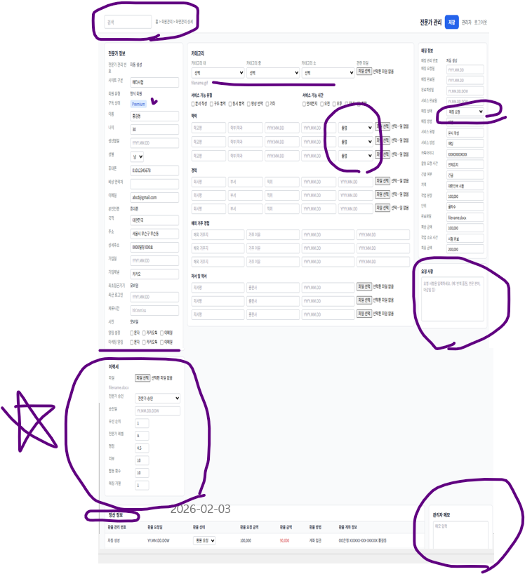

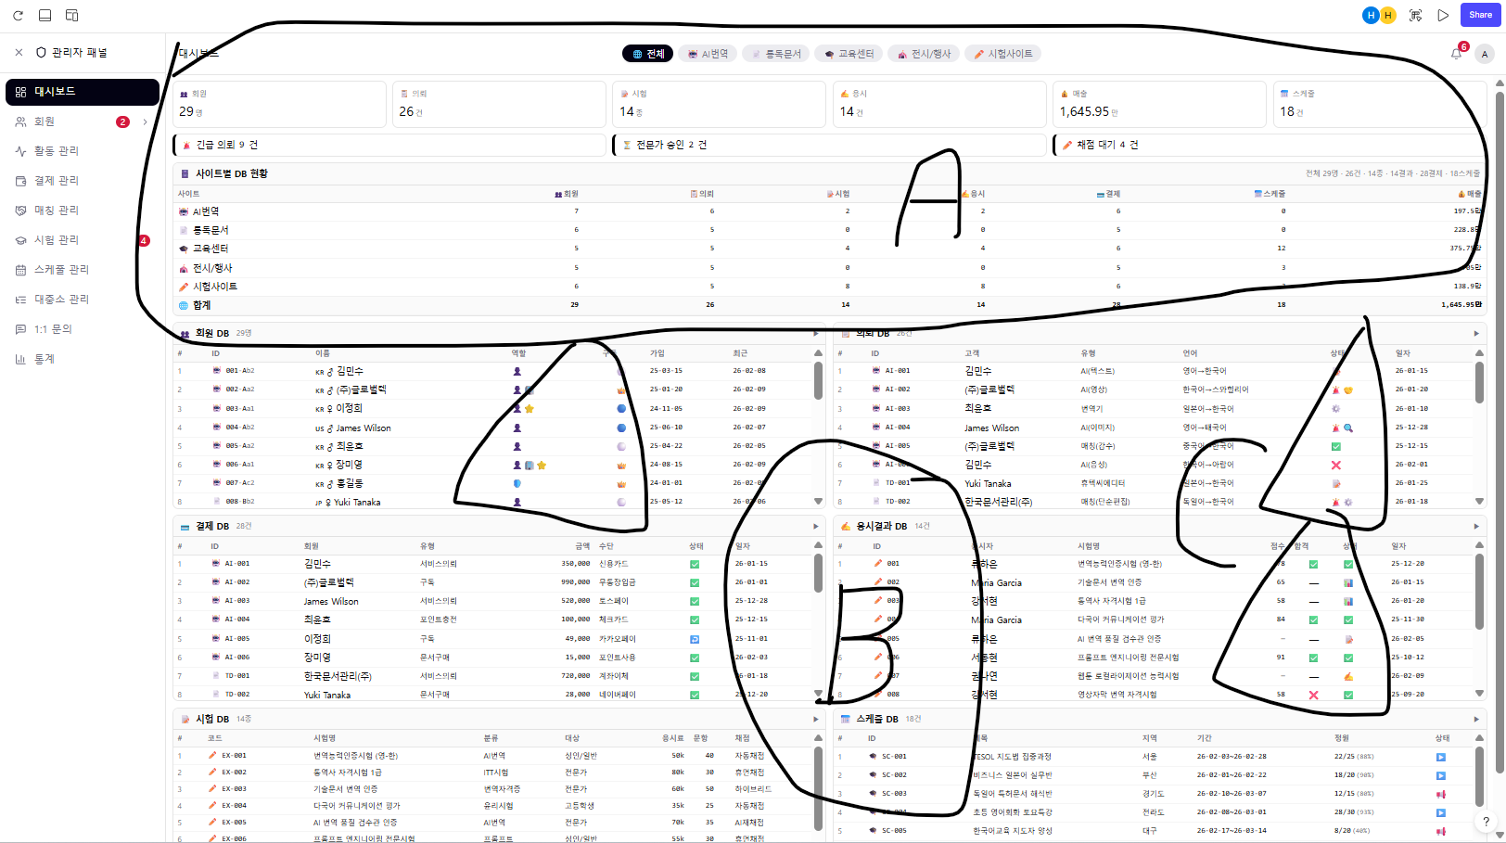
 |  |  |  |  |  |  |  |  | A | 대시보드
 |  |  |  |  |  |  |  |  | B | 분류하기
 |  |  |  |  |  |  |  |  | C | 이모지

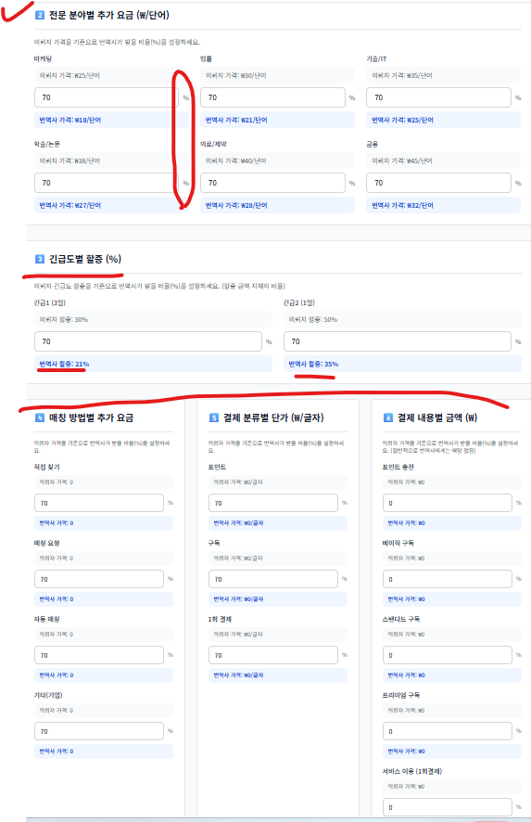



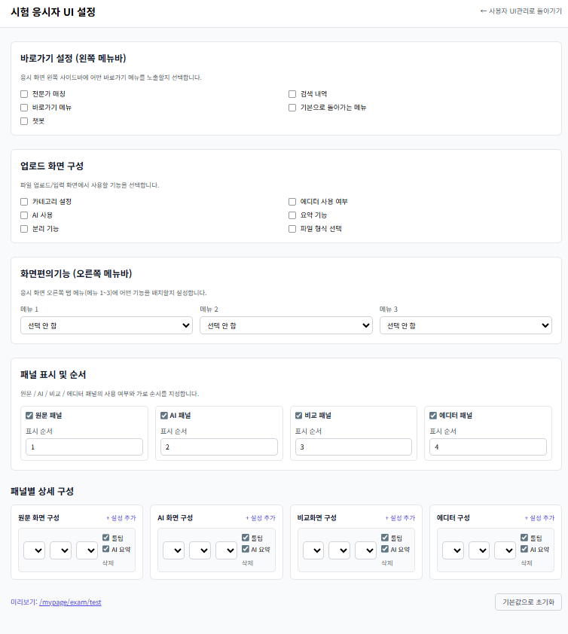
 |  |  |  | 각 항목별 - 체크박스, 4지(4개초과면 역삼각) 혹은 활성 비활성 체크, 주관식, 작성,
 |  |  |  |  |  |  |  |  |  | 안쓰는것임
 |  |  |  |  |  |  |  |  |  | 만들지마세요

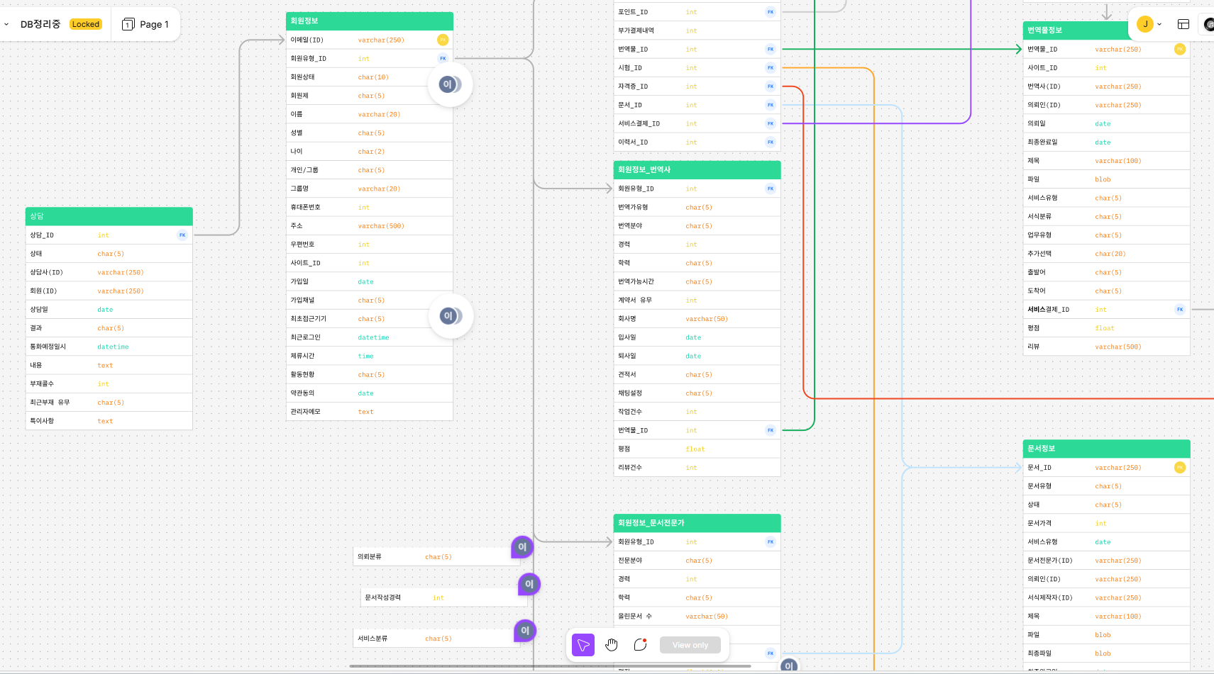



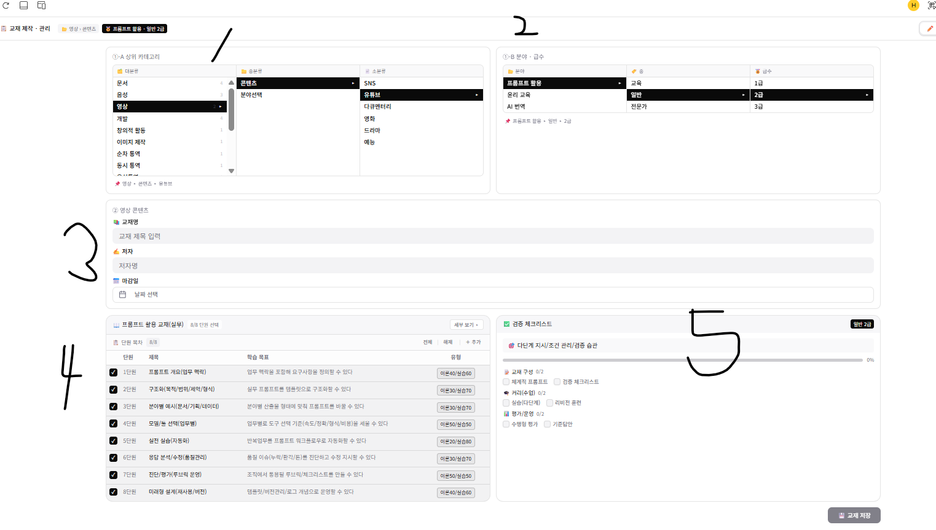

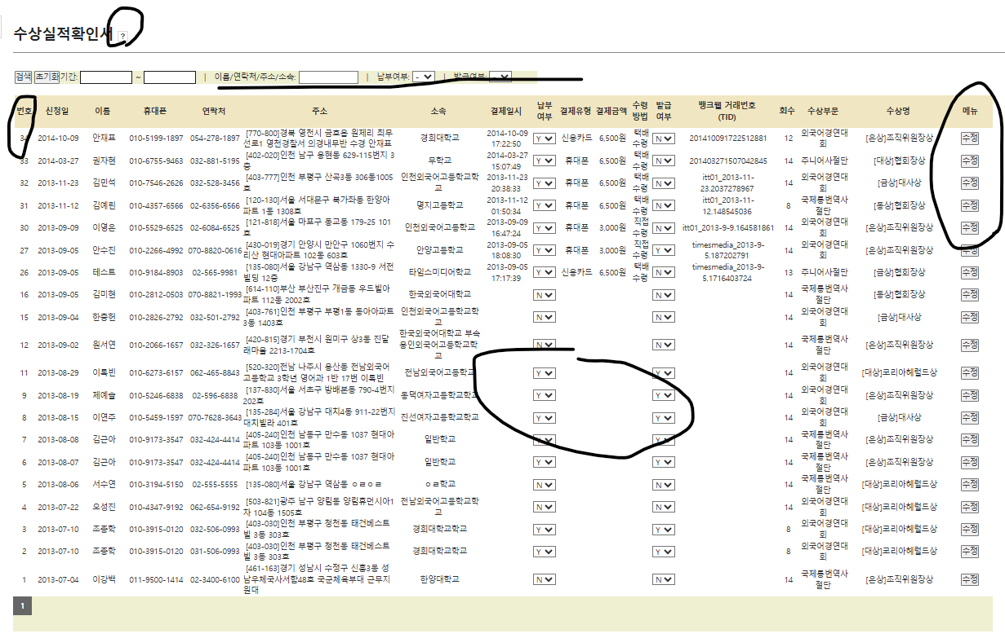
 | 오픈하고 안하고 규정할수있도록 하기
 |  |  |  |  |  |  |  | 대중소 한꺼번에 보고 표현되도록하기

메뉴얼정리
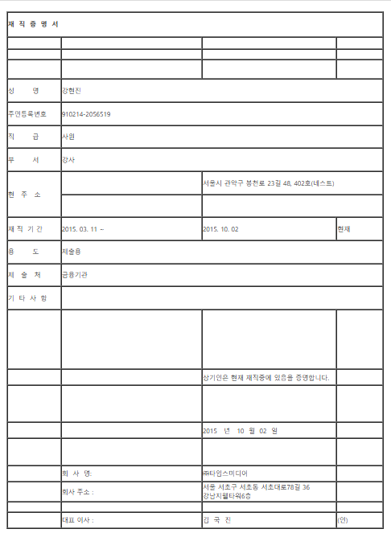
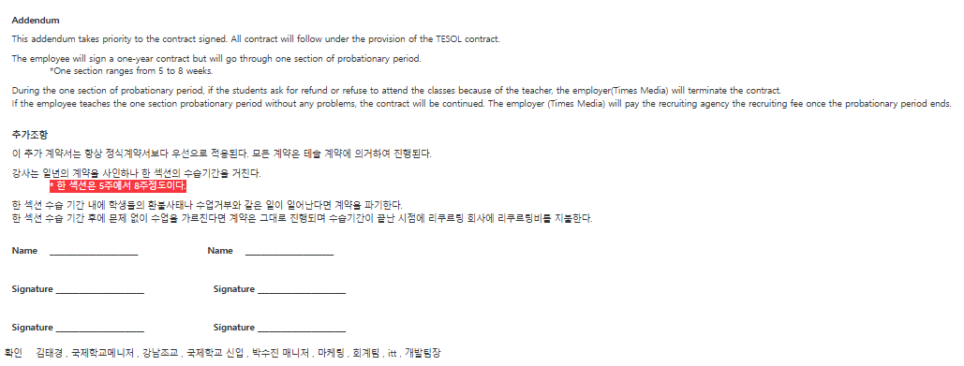
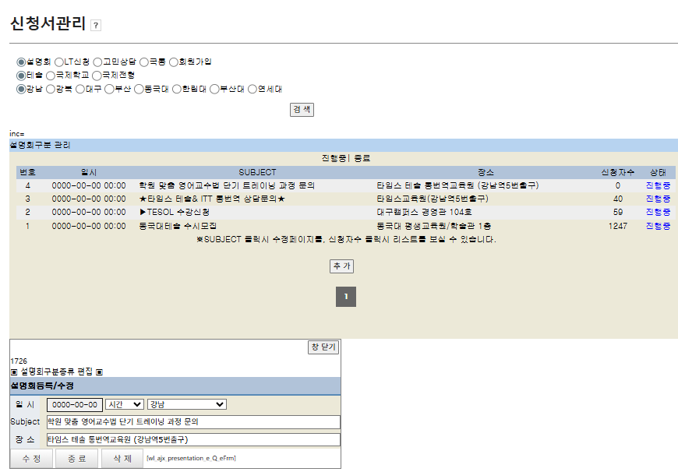
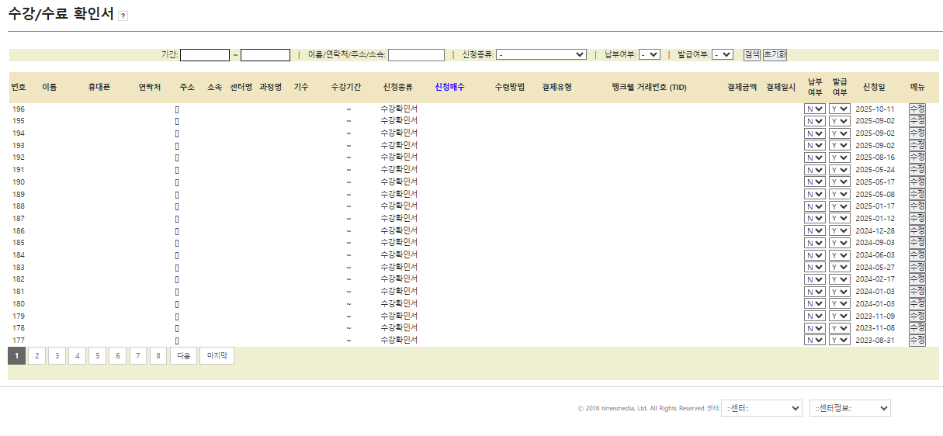
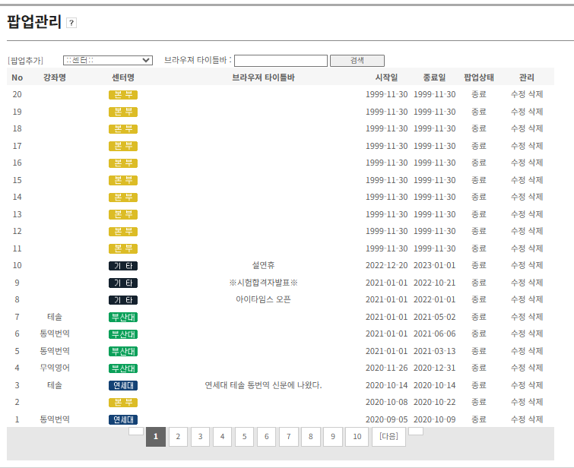
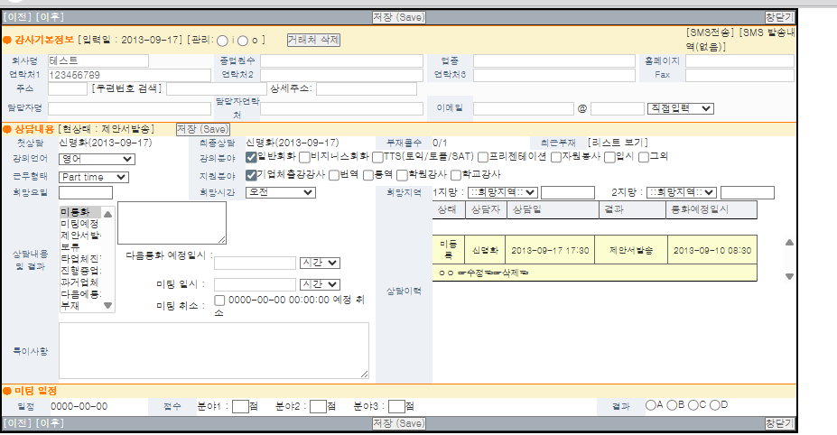
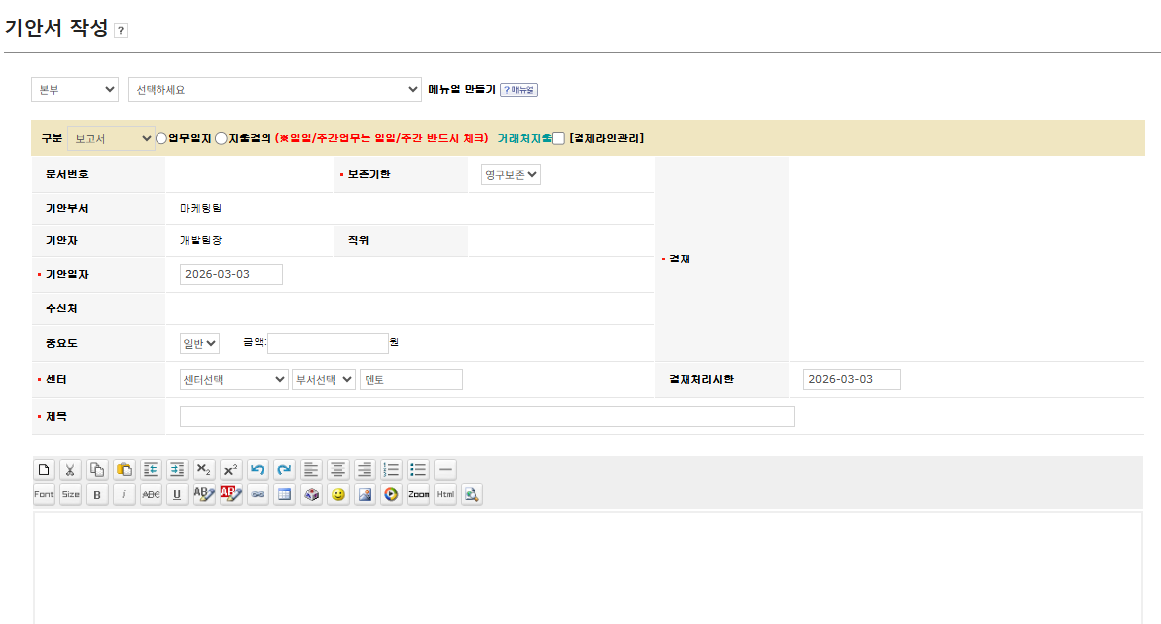
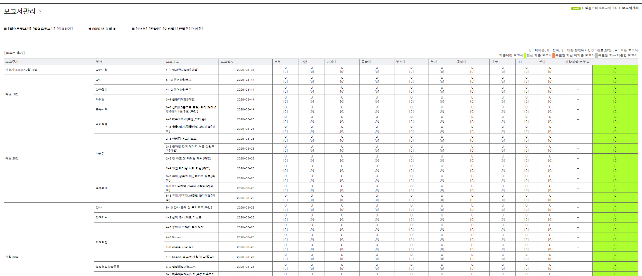

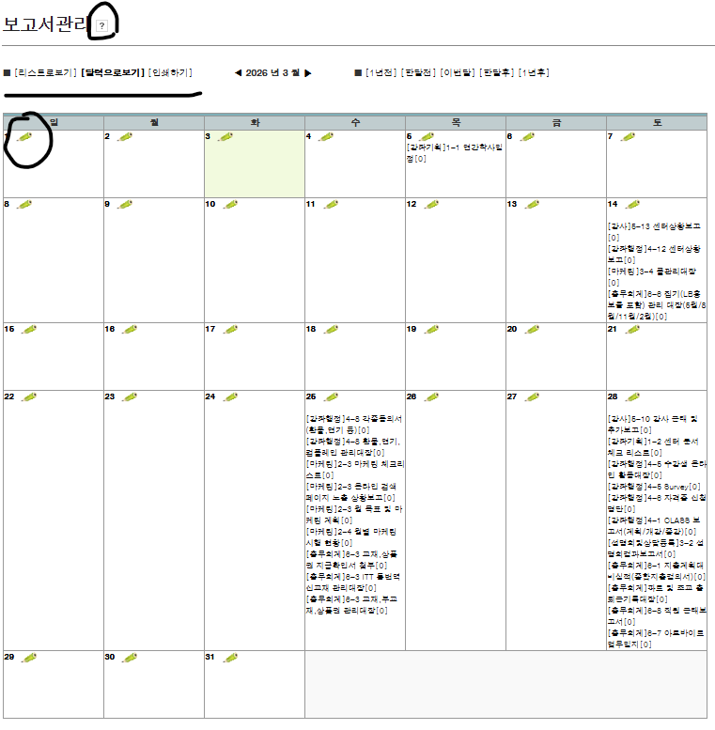
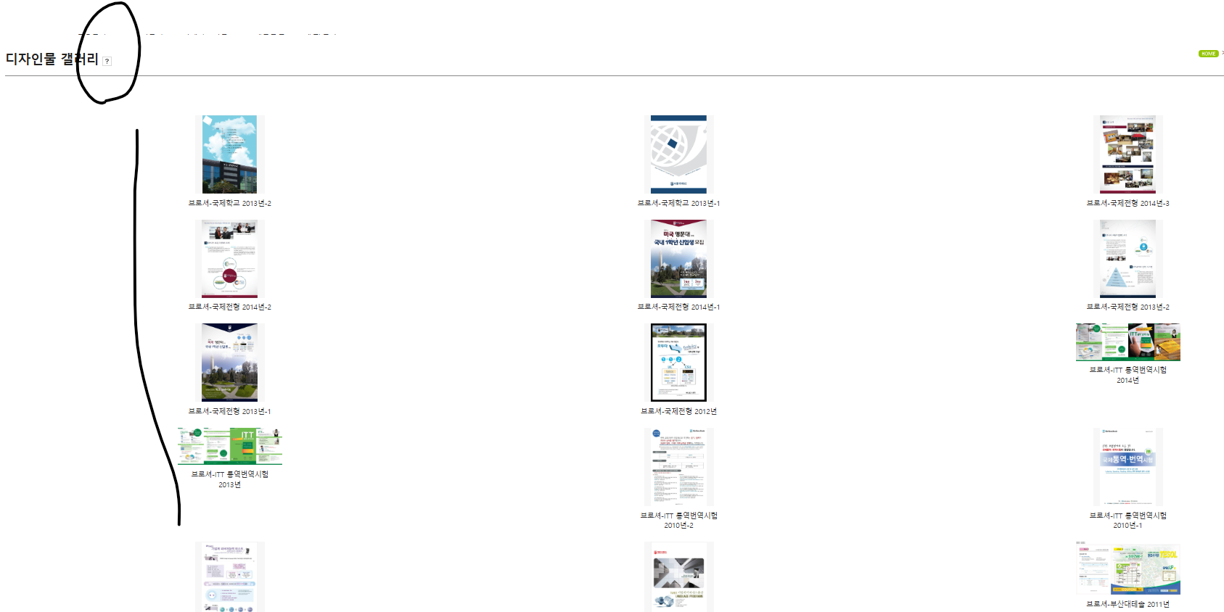

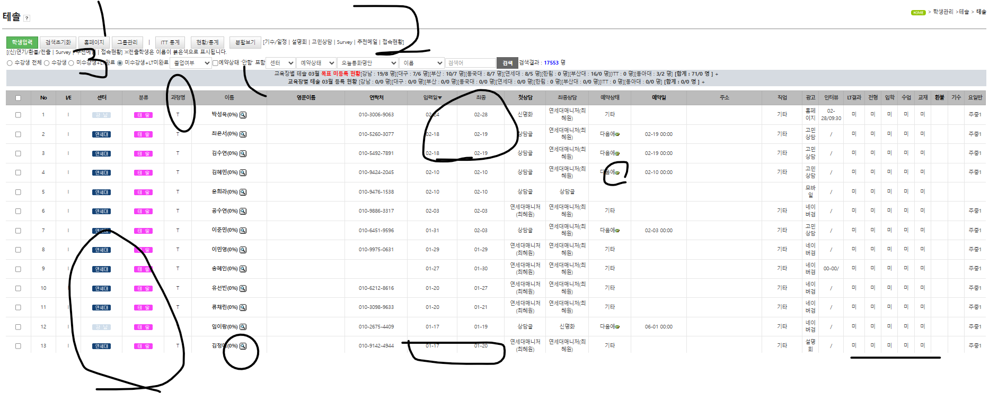

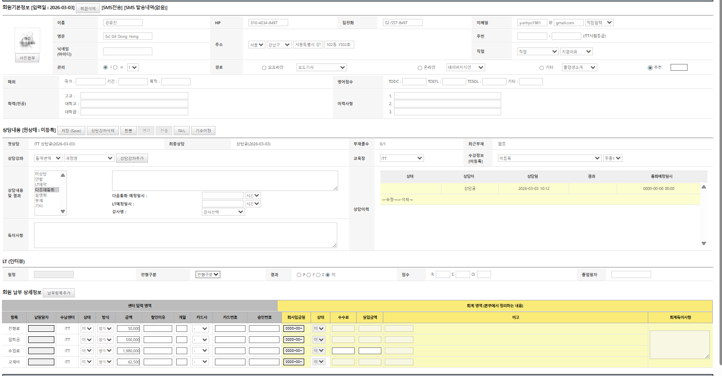

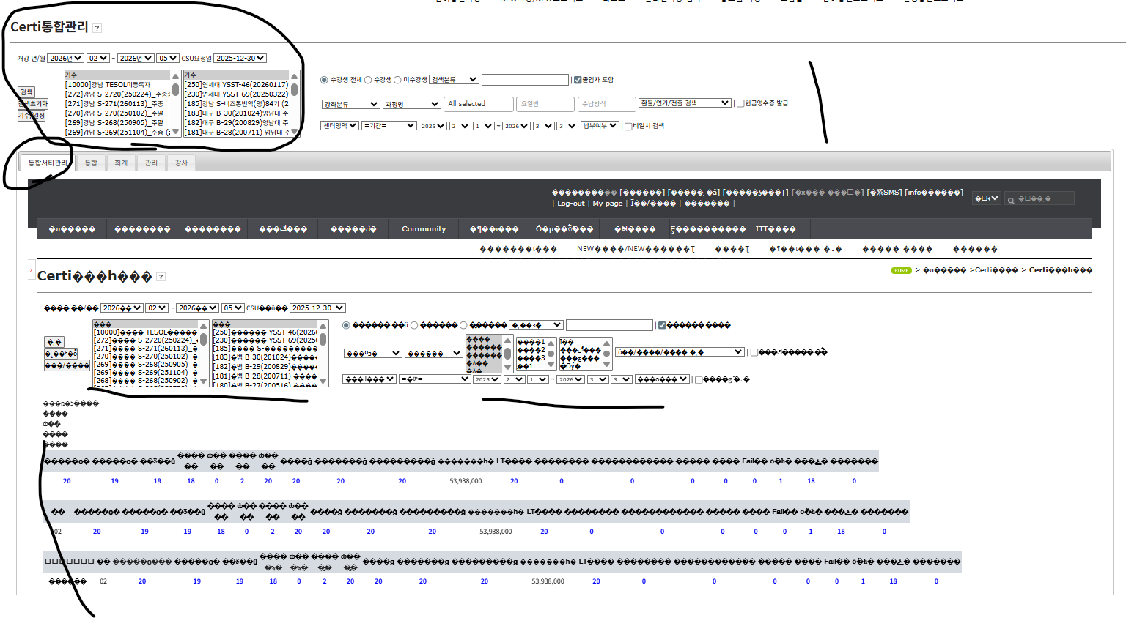

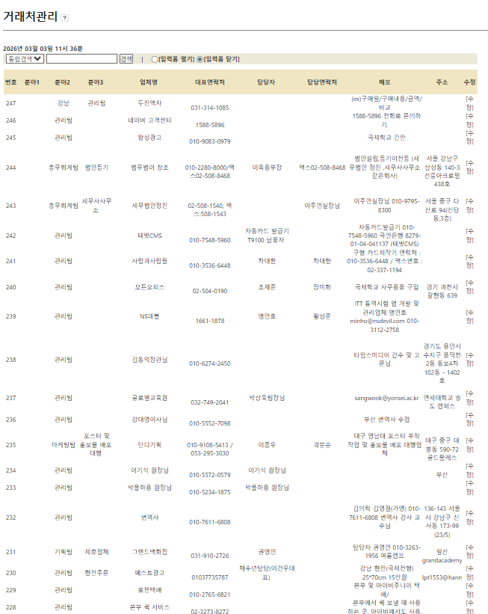

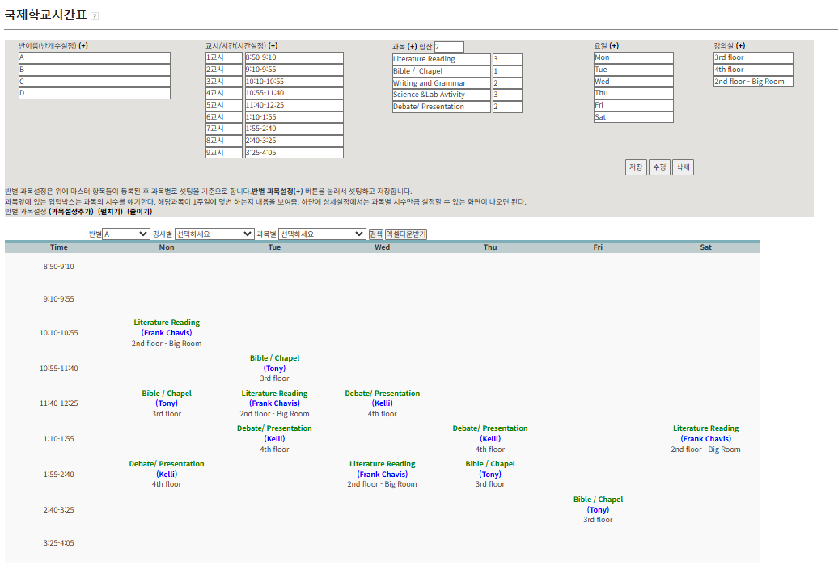

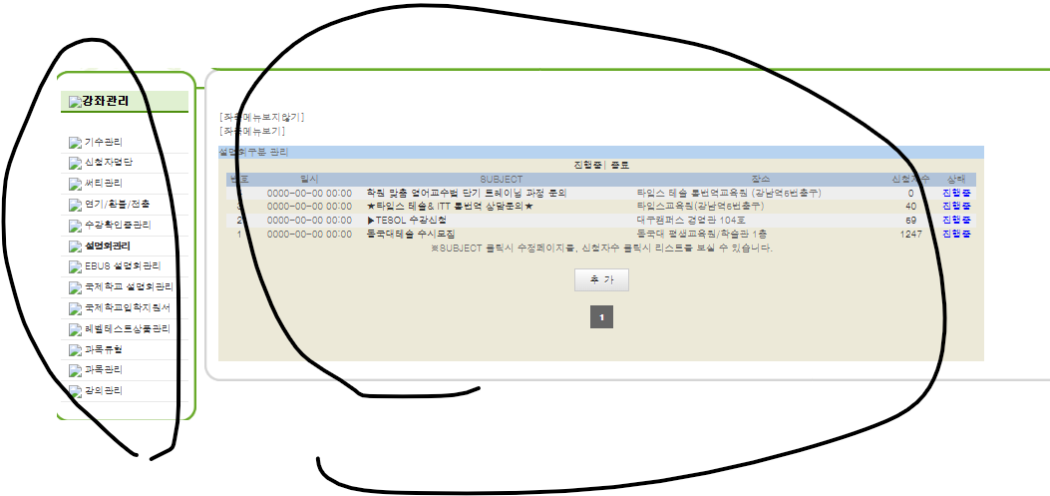

서식관리
 | 강사 어덴덤

진행할것 (2)
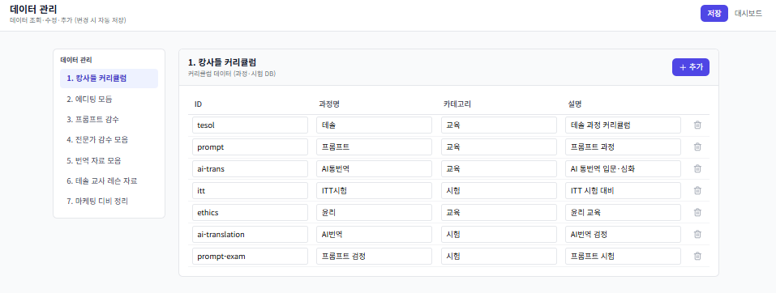

2. 개발중요내용

















신청서와 메뉴얼





`

ui



















고정준고정




이원진개발











https://hutechc.vercel.app/

2

6

1




4


5: 기능들

2026-01-27
24

가격설정





분류 | 대분류 | 중분류 | 소분류 | 소소분류
채점표 | 큰점수 | 소분류표 | %는

문제은행
데이터 | 원본 | Ai본 | 수정본 | 전문가 채점표 | 전문가 의견표 | 전문가 의견에 의해 수정된것
 |  |  |  | 간략
 |  |  |  | 세부


 |  |  |  |  |  |  | 언어별 가격 | 번역사까지 조정가능 | 카테고리별가격 - 통독적용



 |  |  |  |  |  |  |  |  | 홈페지별 가격설정


 |  |  |  |  |  |  | 전문가별가격

채점표



번역사 등급




에디팅



프롬의뢰





원진 팀장님 |  |  |  | 가안

AI평가 : 무료

기본옵션 | 에디터, 긴급, 전문가 감수 |  | 판매 진행 ( 20% 할인 )
추가 고급옵션 | 프롬규정 | 전문가 검증신청

번역의뢰



디비


디비

견적서




1월작업











0

2월작업





1.18영규 채점기준왜






2026-01-27
29

시험신청


시험정리

문제생성






플러그인













온라인시험
화면구성 복잡한것







2026-01-27
20

